Sheet2
项目 | 总建筑面积 | 建筑面积 |  | 层数 |  | 建安
 |  | 地上 | 地下 | 地上 | 地下 | 单价 | 总价 |  | 照明 | 120 | 300 | 210
厂房 | 23080.37 | 22970.08 | 110.29 | 4 | 1 | 3856 | 88997907 |  | 动力 | 10 | 50 | 30
研发办公楼 | 3082.81 | 3082.81 | —— | 5 | —— | 3137 | 9670775 |  | 防雷接地 | 5 | 20 | 12.5
门卫室 | 48.14 | 48.14 | —— | 1 | —— | 600 | 28884 |  | 弱电 | 10 | 100 | 55
合计 | 26211.32 |  |  |  |  |  | 98697566 | 3765 | 电梯 | 40 | 200 | 120
 |  |  |  |  |  |  |  |  | 采暖 | 40 | 130 | 85
 |  |  |  |  |  |  |  |  | 给排水 | 40 | 180 | 110
 |  |  |  |  |  |  |  |  | 燃气 | 40 | 60 | 50
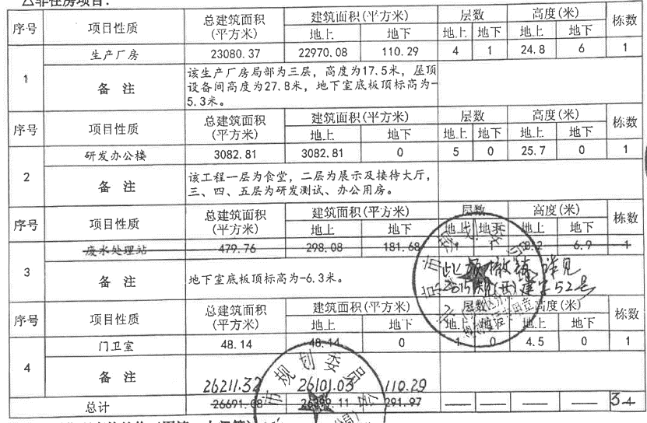
 |  |  |  |  |  |  |  |  | 消防 | 20 | 120 | 70
 |  |  |  |  |  |  |  |  | 中央空调 | 150 | 400 | 275
 |  |  |  |  |  |  |  |  | 抗震加固 | 130 | 220 | 175
 |  |  |  |  |  |  |  |  | 保温改造 | 170 | 230 | 200

 |  |  |  |  |  |  | 0.91612641815

